상품제안서
블랑블랙 3단 완전자동 파스텔 암막우양산 | 상품코드: S29954

 |  |  |  |  |  |  | 02-713-8555 | www.synergygift.co.kr
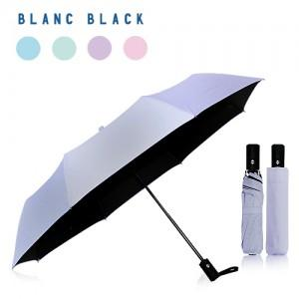

【상세/제작정보】 | ※1박스 입수량 50개

【인쇄/포장옵션】 | 실크, 원단 / 포장지포장

【공급단가】 | 수량 | 50~ | 100~ | 500~ | 1,000~ | 2,000~
*VAT별도 | 단가 | 9,310원 | 8,970원 | 8,620원 | 8,280원 | 8,070원

【상품 URL】 | https://www.synergygift.co.kr:443/src/goods_detail.php?gdno=29954

